Foglio1
PRODOTTO | MADE IN | EAN | Q.TA' | FOTO | DESCRIZIONE | PREZZO | TOT PREZZO
VINOTECA H72 | ITALY | 8057829140259 | 10 | 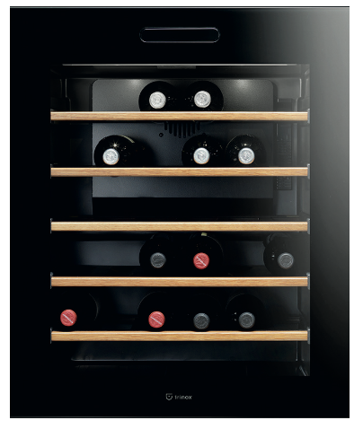 | Vinoteca incasso H72 | 3,269.00 € | 32,690.00 €
VINOTECA FREESTANDING | ITALY | 8057829140266 | 24 | 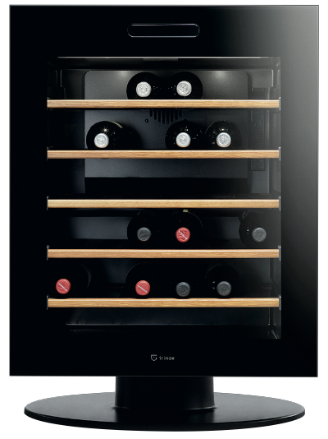 | Vinoteca Freestanding H85 | 5,124.00 € | 122,976.00 €
FRESCO ELITE | ITALY | 8057829140020 | 7 | 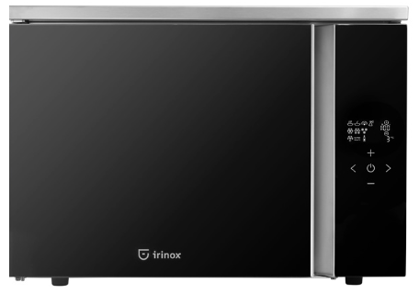 | L’abbattitore rapido di temperatura freestanding | 2,459.00 € | 17,213.00 €
ZERO 45 | ITALY | 8057829140198 | 1 | 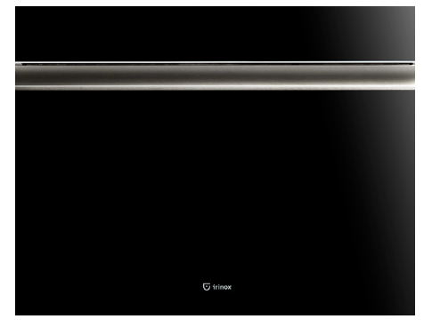 | Sottovuoto ZERO H15 INOX | 5,820.00 € | 5,820.00 €
ZERO 15 | ITALY | 8057829140136 | 3 |  | Sottovuoto ZERO H15 INOX | 4,500.00 € | 13,500.00 €
WAVE HOT&COLD | ITALY | 8057829140211 | 1 | 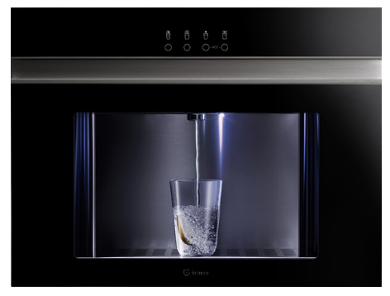 | L'erogatore d'acqua | 5,000.00 € | 5,000.00 €
FREDDY 45 | ITALY | 8057829140891 | 1 | 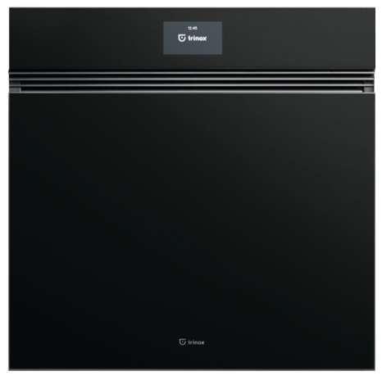 | L'abbattitore rapido di temperatura | 4,855.00 € | 4,855.00 €
 |  |  | 47 |  |  |  | 202,054.00 €

